Tabell 3b
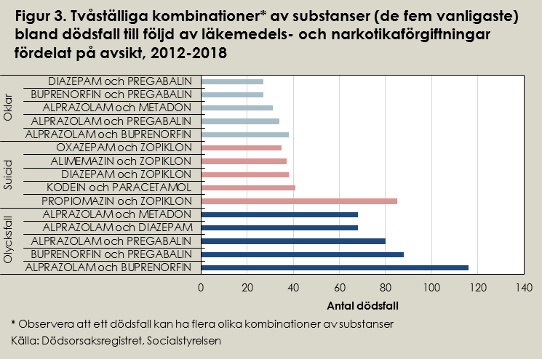
Tabell 3b. De fem vanligaste substans-kombinationerna fördelat på avsikt, åren 2012-2018
Avsikt | Substans kombinationer | Antal döda
Olycksfall | Alprazolam och Buprenorfin | 116
 | Buprenorfin och Pregabalin | 88
 | Alprazolam och Pregabalin | 80
 | Alprazolam och Diazepam | 68
 | Alprazolam och Metadon | 68
Oklar | Alprazolam och Buprenorfin | 38
 | Alprazolam och Pregabalin | 34
 | Alprazolam och Metadon | 31
 | Buprenorfin och Pregabalin | 27
 | Diazepam och Pregabalin | 27
Suicid | Propiomazin och Zopiklon | 85
 | Kodein och Paracetamol | 41
 | Diazepam och Zopiklon | 38
 | Alimemazin och Zopiklon | 37
 | Oxazepam och Zopiklon | 35
Källa: Dödsorsaksregistret, Socialstyrelsen

